Menú
Administrador
Configuración

Solicitud Documental
Regresar

Nombre | Agregar solicitud | Nombre | Ver solicitud
Descripción | se agregan las solicitudes de documentos | Descripción | se visualiza la información y el proceso que ha tenido la solicitud
Campos de entrada | Tipo solicitud* solicitud* proceso* archivo, se valida que el documento viene tipo de documento* dañado o está en buen estado documentos* encargado* | Campos de entrada | dar clic en el botón ver más

Tabla en la que se guarda | solicitudDocumentos | Tabla en la que se consulta | solicitudDocumentos
Precondiciones | debe seleccionar el tipo de solicitud, valida si existe una solicitud en proceso | Precondiciones | debe existir el registro para visualizar la información
Salidas | se almacena el proceso según el tipo de solicitud | Salidas | Datos de la solicitud y en casi de existir algún documento poder descargar
Prioridad | Media | Prioridad | Media
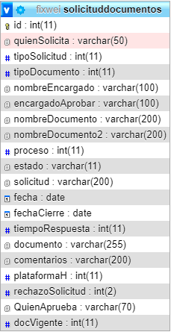

Debe existir una codificación para poder iniciar con el proceso de solicitud documental.
 |  | Nombre | Seguimiento solicitud
 |  | Descripción | se procede aceptar o rechazar la solicitud si soy el encargado
 |  | Campos de entrada | Acciones* días de elaboración* comentarios

 |  | Tabla en la que se consulta | solicitudDocumentos
 |  | Precondiciones | debe ser el encargado para realizar alguna acción sobre la solicitud

Al momento de dar aceptar a la solicitud el sistema me lleva a llenar los datos de la solicitud para su flujo de aprobación del documento

 |  | Nombre | Aprobación de la solicitud
 |  | Descripción | se procede asignar los responsables del flujo de aprobación del documento
 |  | Campos de entrada | nombre del documento* quién revisa* documentos externos proceso* quién aprueba* definiciones norma codificación* archivos de gestión* método de creación* tipo de documento* archivo central* quién elabora ubicación archivo histórico

Las solicitudes cerradas son todas aquellas que han sido ejecutadas como lo dice el estado que se visualiza en la tabla. " Ejecutado"

 |  |  | disposición documental* control de cambios* responsable de disposición* radio * --> aprobación ó rechazado flujo de aprobación* meses para la próxima revisión*

 |  | Tabla en la que se consulta | solicitudDocumentos,documento,proceso,normatividad,usuarios,cargos,definiciones,documentos externos,tipo de documento
 |  | Precondiciones | debe existir, procesos, usuarios y cargos, codificación creada
 |  | Salidas | después de completar los campos requeridos minimos que se solicita para la creación del documento, nos envía a la vista de creación documental, donde podemos acceder a realizar el flujo de aprobación del documento

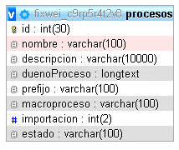

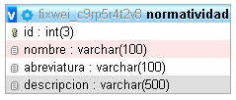

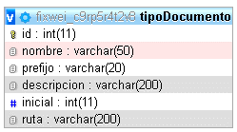
Nombre | Descargar documento
Descripción | se descarga algún documento que se ha subido durante su asignación
Campos de entrada | Dar clic en botón descargar

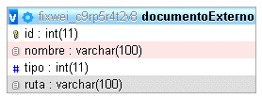
Tabla en la que se guarda | solicitudDocumentos
Precondiciones | se debio cargar algún documento previamente
Salidas | se visualiza la información de algún documento subido
Dependiendo los campos quién crea, revisa y aprueba si es cargo ó usuario se almacena por json para tener mayor campo de almacenamiento de los diferentes usuarios o cargos
Prioridad | Media
validación | en caso de no existir algún documento el sistema nos avisa que no existe

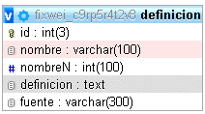

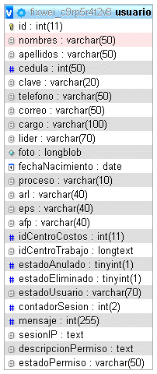
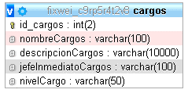
Nombre | seguimiento de la solicitud
Descripción | se proce a revisar los campos llenados de la solicitud y su revisión
Campos de entrada | nombre del documento* quién revisa* documentos externos proceso* quién aprueba* definiciones norma codificación* archivos de gestión* método de creación* tipo de documento* archivo central* quién elabora ubicación archivo histórico

 | disposición documental* control de cambios* responsable de disposición* radio * --> aprobación ó rechazado flujo de aprobación* meses para la próxima revisión*

Tabla en la que se consulta | solicitudDocumentos,documento,proceso,normatividad,usuarios,cargos,definiciones,documentos externos,tipo de documento
Precondiciones | debe existir, procesos, usuarios y cargos, codificación creada
Salidas | se visualiza toda la información de la persona quién elaboro el documento despues de haberlo aprobado, se revisa la documentación y se procede a realizar acción en el flujo de aprobación del documento

Este proceso se ejecuta las veces que sean necesarias cuando pasa a las personas encargadas de la elaboración, revisión y aprobación del documento hasta su aprobación completa y el cierre del documento

Creación documental
Regresar

 |  | Nombre | Documento vigente | Nombre | seguimiento de la solicitud
 |  | Descripción | se procede a subir documentos ya existentes en el sistema | Descripción | se proce a revisar los campos llenados de la solicitud y su revisión
 |  | Campos de entrada | nombre del documento* quién revisa* documentos externos proceso* quién aprueba* definiciones norma codificación* archivos de gestión* método de creación* tipo de documento* archivo central* quién elabora ubicación archivo histórico | Campos de entrada | nombre del documento* quién revisa* documentos externos proceso* quién aprueba* definiciones norma codificación* archivos de gestión* método de creación* tipo de documento* archivo central* quién elabora ubicación archivo histórico

Debe existir una codificación para poder iniciar con el proceso de documento vigente

 |  |  | disposición documental* control de cambios* responsable de disposición* radio * --> aprobación ó rechazado flujo de aprobación* meses para la próxima revisión* |  | disposición documental* control de cambios* responsable de disposición* radio * --> aprobación ó rechazado flujo de aprobación* meses para la próxima revisión*

 |  | Tabla en la que se consulta | solicitudDocumentos,documento,proceso,normatividad,usuarios,cargos,definiciones,documentos externos,tipo de documento | Tabla en la que se consulta | solicitudDocumentos,documento,proceso,normatividad,usuarios,cargos,definiciones,documentos externos,tipo de documento
 |  | Precondiciones | debe existir, procesos, usuarios y cargos, codificación creada | Precondiciones | debe existir, procesos, usuarios y cargos, codificación creada
 |  | Salidas | se visualiza toda la información de la persona quién elaboro el documento despues de haberlo aprobado, se revisa la documentación y se procede a realizar acción en el flujo de aprobación del documento | Salidas | se visualiza toda la información de la persona quién elaboro el documento despues de haberlo aprobado, se revisa la documentación y se procede a realizar acción en el flujo de aprobación del documento

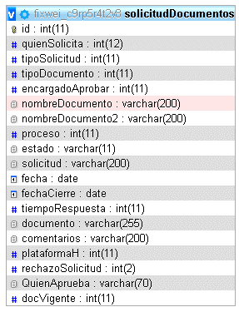
Este proceso se ejecuta las veces que sean necesarias cuando pasa a las personas encargadas de la elaboración, revisión y aprobación del documento hasta su aprobación completa y el cierre del documento

 |  |  |  | Nombre | Descargar documento
 |  |  |  | Descripción | se descarga algún documento que se ha subido durante su asignación
 |  |  |  | Campos de entrada | Dar clic en botón descargar

Dependiendo los campos quién crea, revisa y aprueba si es cargo ó usuario se almacena por json para tener mayor campo de almacenamiento de los diferentes usuarios o cargos
 |  |  |  | Tabla en la que se guarda | solicitudDocumentos
 |  |  |  | Precondiciones | se debio cargar algún documento previamente
 |  |  |  | Salidas | se visualiza la información de algún documento subido
 |  |  |  | Prioridad | Media
 |  |  |  | validación | en caso de no existir algún documento el sistema nos avisa que no existe

Nombre | Documento Masivo
Descripción | se procede a subir documentos ya existentes en el sistema
Campos de entrada | nombre del documento* quién revisa* documentos externos proceso* quién aprueba* definiciones norma codificación* archivos de gestión* método de creación* tipo de documento* archivo central* quién elabora ubicación archivo histórico

 | disposición documental* control de cambios* responsable de disposición* radio * --> aprobación ó rechazado flujo de aprobación* meses para la próxima revisión*

Tabla en la que se consulta | solicitudDocumentos,documento,proceso,normatividad,usuarios,cargos,definiciones,documentos externos,tipo de documento
Precondiciones | debe existir, procesos, usuarios y cargos, codificación creada, archivo en buen estado
Salidas | se visualiza toda la información de la persona quién elaboro el documento despues de haberlo aprobado, se revisa la documentación y se procede a realizar acción en el flujo de aprobación del documento

Dentro de las acciones de ejecucion de documento masivo se tienen las opciones para ejecutar los documentos tanto de manera individual, como de manera masiva teniendo en cuenta que la primera tiene como funcionalidad el permitir previsualizar el documento antes de ejecutarlo.
Este proceso no puede ser visualizado en listado maestro hasta que ejecute uno a uno o todos los documentos a la vez

Listado maestro
Regresar

Nombre | Agregar solicitud | Nombre | Exportar documento
Descripción | se agregan las solicitudes de documentos | Descripción | se descarga el listado de información que visualizamos
Campos de entrada | Tipo solicitud* solicitud* proceso* archivo tipo de documento* documentos* encargado* | Campos de entrada | Dar clic en botón exportar
 |  | Tabla en la que se guarda | documento,tipoDocumento,procesos,cargos,usuario
 |  | Precondiciones | los documentos solicitados debieron ser aprobados para estar en esta vista
 |  | Prioridad | Media

Tablas a consultar para la exportación
Tabla en la que se guarda | solicitudDocumentos
Precondiciones | debe seleccionar el tipo de solicitud
Salidas | se almacena el proceso según el tipo de solicitud
Prioridad | Media

Al dar clicl en Agregar, nos lleva a la solicitud de documento donde empezaremoz una nueva solicitud
Debe existir una codificación para poder iniciar con el proceso de solicitud documental.
Dar clic aquí !

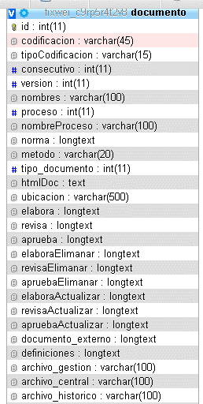
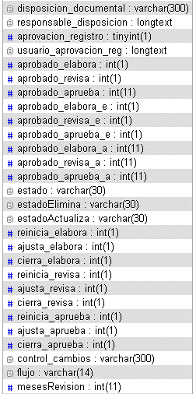
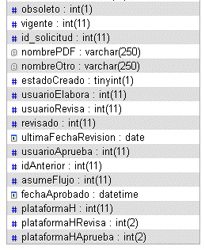

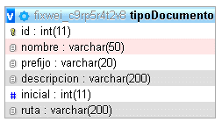
Nombre | Descargar documento
Descripción | se descarga un archivo comprimido con todos los documentos
Campos de entrada | Dar clic en botón descargar
Tabla en la que se guarda | no consulta tabla, va directamente a una carpeta del servidor
Precondiciones | se visualiza todos los documentos contendrá el archivo comprimido
Prioridad | Media

Dependiendo los campos quién crea, revisa y aprueba si es cargo ó usuario se almacena por json para tener mayor campo de almacenamiento de los diferentes usuarios o cargos
Nombre | Ver más
Descripción | se visualiza la información del proceso realizado en el flujo de aprobación
Campos de entrada | dar clic en ver más
Tabla en la que se guarda | documento,tipoDocumento,procesos,cargos,usuario,control de cambio,comentarios
Precondiciones | se visualiza los datos e historial del proceso del flujo de aprobación y documentos

Prioridad | Media

Si en el listado maestro existe un documento, nos permite descargar la información, en caso contrario el botón nos dirá que no hay documento

Revisión documental

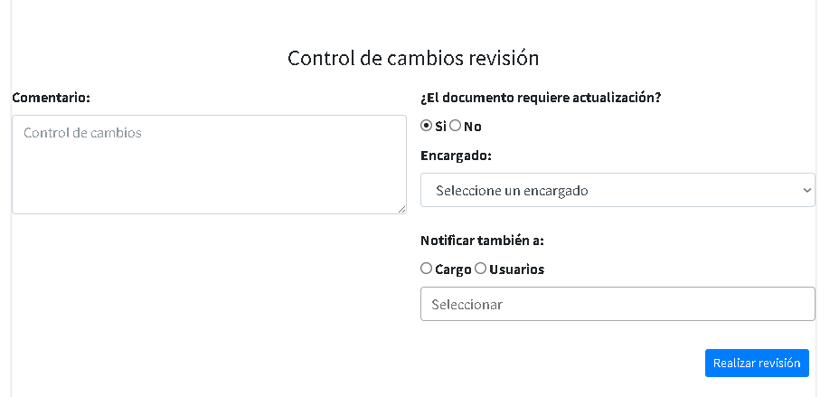
Regresar

Nombre | Exportar revisión documental | Nombre | Trazabilidad de la revisión documental
Descripción | se descarga la información visual de la tabla | Descripción | se visualiza el proceso de la revisión de un documento
Campos de entrada | clic en exportar | Campos de entrada | clicl en trazabilidad

Tabla en la que se guarda | documento,proceso,tipoDocumento | Tabla en la que se guarda | documento,proceso,tipoDocumento
Precondiciones | se debio haber creado el documento para estar en esta vista y descargar | Precondiciones | el documento debío ser creado previamente
Salidas | se visualiza todos los documentos que están en revisión documental | Salidas | se visualiza el historial del flujo de aprobación del documento
Prioridad | Media | Prioridad | Media

Agregarmos el comentario y decidimos seleccionar Si ó No la notificación por correo a un encargado, también existe la notificación de correo a un tercero, sea por cargo o usuario.

Documento externo
Regresar
Primero se crean los tipos de documentos externos para crear un documento externo

Nombre | Agregar tipo | Nombre | Actualizar tipo
Descripción | se crean los tipos que se mostrarán al momento de crear un documento exter | Descripción | se mdifica el nombre del tipo de documento
Campos de entrada | nombre* | Campos de entrada | nombre* id->campo único-campo hidden*

Tabla en la que se guarda | documentoExternoTipo | Tabla en la que se guarda | documentoExternoTipo
Precondiciones | Valida que el documento venga en buen estado | Precondiciones | debe existir el registro
Salidas | se visualiza todos los tipos de documentos creados | Salidas | se actualizan el dato
Prioridad | Media | Prioridad | Media

Nombre | Eliminar tipo
Descripción | se elimina el registro
Campos de entrada | id->campo único-campo hidden*

Tabla en la que se guarda | documentoExternoTipo
Precondiciones | debe existir el registro
Salidas | se elimina la información del tipo de documento externo
Prioridad | Media
validación | el sistema pregunta si está seguro de eliminar el registro
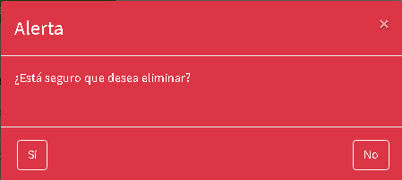

Después de crear los tipos, se puede crear un documento externo

Nombre | Agregar documento externo | Nombre | Actualizar documento externo
Descripción | se crean los documentos externos | Descripción | se modifican los datos del documento externo
Campos de entrada | nombre* seleccionar tipo de documento* archivo | Campos de entrada | nombre* seleccionar tipo de documento* archivo id->campo único-campo hidden*

Tabla en la que se guarda | documentoExternoTipodocumentoExternoTipo | Tabla en la que se guarda | documentoExternoTipodocumentoExternoTipo
Precondiciones | se debieron crear los tipos de documento | Precondiciones | se debieron crear los tipos de documento y debe existir registro
Salidas | se visualiza la información del tipo de documento | Salidas | se visualiza la actualización de datos
Prioridad | Media | Prioridad | Media

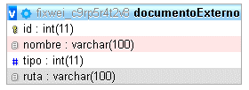

 |  | Nombre | Eliminar documento externo
 |  | Descripción | se elimina el registro existente
 |  | Campos de entrada | id->campo único-campo hidden*

 |  | Tabla en la que se guarda | documentoExternoTipo
 |  | Precondiciones | debe existir registro en la tabla para su eliminación
 |  | Salidas | se elimina los datos creados previamente
 |  | Prioridad | Media
 |  | validación | el sistema nos pregunta si esta seguro de eliminar el registro

Documento obsoleto
Regresar

 | Nombre | Exportar obsoleto | Nombre | Ver obsoletos
 | Descripción | se descarga la información visual de la tabla | Descripción | se visualiza información de su procedimiento completo
 | Campos de entrada | clic en exportar | Campos de entrada | clic ver más

 | Tabla en la que se guarda | documento,proceso,tipoDocumento | Tabla en la que se guarda | documento,proceso,tipoDocumento
 | Precondiciones | se debio haber creado el documento para estar en esta vista y descargar | Precondiciones | se debio haber creado el documento para estar en esta vista y descargar
 | Salidas | se consulta las versiones obsoletas de los documentos controlados. | Salidas | nos muestra el flujo completo del documento, desde creación, actualización y eliminación
 | Prioridad | Media
 |  |  | Prioridad | Media

Nombre | Documento Masivo
Descripción | se procede a subir documentos ya existentes en el sistema
Campos de entrada | nombre del documento* quién revisa* documentos externos proceso* quién aprueba* definiciones norma codificación* archivos de gestión* método de creación* tipo de documento* archivo central* quién elabora ubicación archivo histórico

 | disposición documental* control de cambios* responsable de disposición* radio * --> aprobación ó rechazado flujo de aprobación* meses para la próxima revisión*

Tabla en la que se consulta | solicitudDocumentos,documento,proceso,normatividad,usuarios,cargos,definiciones,documentos externos,tipo de documento
Precondiciones | debe existir, procesos, usuarios y cargos, codificación creada, archivo en buen estado
Salidas | se visualiza toda la información de la persona quién elaboro el documento despues de haberlo aprobado, se revisa la documentación y se procede a realizar acción en el flujo de aprobación del documento

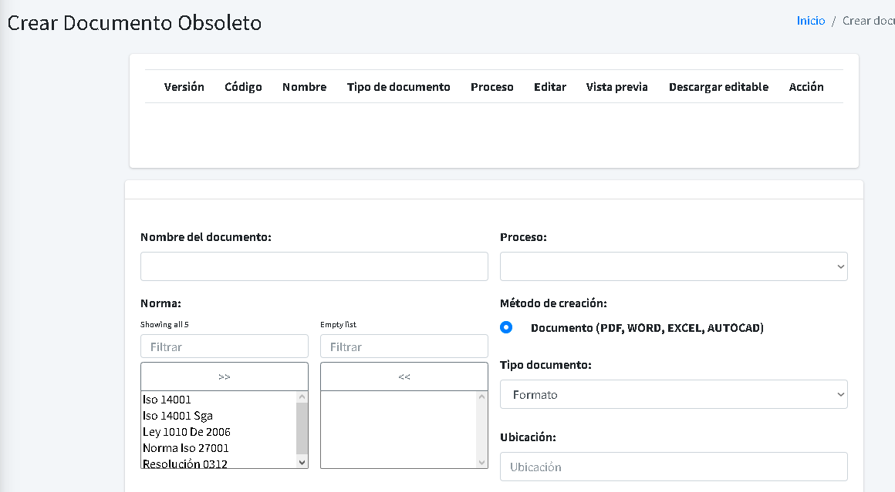

Debe existir una codificación para poder iniciar con el proceso de documento masivo

Repositorio
Regresar

Nombre | Subir archivo | Nombre | Crear carpeta
Descripción | se descarga la información visual de la tabla | Descripción | se crean las carpetas que se van a usar para almacenar archivos
Campos de entrada | registro asociado* centro de trabajo* nombre* documento* autorizados para visualizar* | Campos de entrada | nombre carpeta* autorizados para visualizar*

Tabla en la que se guarda | repositorioRegistro,centrodetrabajo,proceso | Tabla en la que se guarda | repositorioCarpeta
Precondiciones | si el documento se encuentra asociado deben existir procesos,cargos,usuarios,grupos, el documento este en buen estado | Precondiciones | debe existir, cargos,usuarios,grupos
 |  | Salidas | se visualiza la carpeta donde se va a almacenar los archivos
Salidas | se visualiza el documento en el repositorio | Prioridad | Media
Prioridad | Media
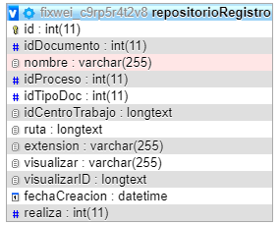
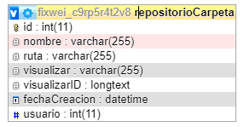
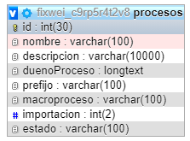

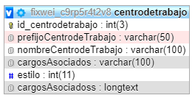

Nombre | Ver más | Nombre | Editar
Descripción | se visualiza información que se agrego al momento de subir un archivo | Descripción | se edita la información de los archivos o carpetas
Campos de entrada | se debe seleccionar un archivo desde el costado izquierdo de la tabla en el checkbox | Campos de entrada | se debe seleccionar un archivo desde el costado izquierdo de la tabla en el checkbox

Tabla en la que se guarda | repositorioRegistro | Tabla en la que se guarda | repositorioRegistro,repositorioCarpeta,centrodetrabajo,proceso
Precondiciones | debe existir el archivo en el sistema | Precondiciones | debe existir el archivo ó carpeta en el sistema
Salidas | se visualiza la información que se agregó al subir archivos | Salidas | se visualiza la información que se agregó al subir archivos ó carpetas
Prioridad | Media | Prioridad | Media
validación | al no seleccionar una carpeta y darle en ver, el sistema arroja una alerta | validación | al no seleccionar una carpeta y darle en ver, el sistema arroja una alerta

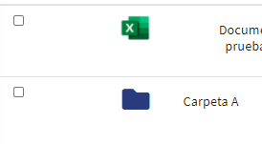

Nombre | Eliminar | Nombre | Descargar
Descripción | eliminación de archivos ó carpetas | Descripción | se descarga un archivo seleccionado
Campos de entrada | se debe seleccionar un archivo desde el costado izquierdo de la tabla en el checkbox | Campos de entrada | se debe seleccionar un archivo desde el costado izquierdo de la tabla en el checkbox

Tabla en la que se guarda | repositorioRegistro,repositorioCarpeta,centrodetrabajo,proceso | Tabla en la que se guarda | repositorioRegistro
Precondiciones | debe existir el archivo ó carpeta en el sistema | Precondiciones | debe existir el archivo
Salidas | se elmina cualquier información en repositorio | Salidas | se descarga el archivo seleccionado
Prioridad | Media | Prioridad | Media
validación | el sistema preguntará si está seguro de realizar la eliminación, en caso de no haber seleccionado ningún archivo ó carpeta, el sistema arroja una alerta | validación | al no seleccionar una carpeta y darle en ver, el sistema arroja una alerta

Nombre | Validar descarga | Nombre | Solicitar
Descripción | se realiza una petición para verificar la descarga de los archivos existentes en el sistema | Descripción | se solicita a la persona creadora del archivo o de la carpeta para tener permiso de visualizar la información
Campos de entrada | se debe seleccionar un archivo desde el costado izquierdo de la tabla en el checkbox | Campos de entrada | se debe seleccionar un archivo desde el costado izquierdo de la tabla en el checkbox

Tabla en la que se guarda | repositorioRegistro | Tabla en la que se guarda | repositorioRegistro,repositorioCarpeta
Precondiciones | debe existir información en el sistema | Precondiciones | se debe solicitar al responsable del archivo o carpeta creada
Salidas | se descarga un comprimido con todos los archivos del repositorio, incluyendo carpetas y su contenido | Salidas | al creador le llega una notificación en el perfil en el costado izquierdo en mis pendientes, para realizar la aprobación de la solicitud.
Prioridad | Media | Prioridad | Media
validación | el sistema valida la descarga y me cambia el botón por uno de descargar todo en color amarilo | validación | al momento de ser autorizado, el botón cambia a autorizado y le permite al usuario visualizar la información

Indicadores
Regresar
Creación de tipo de indicador

Nombre | Agregar tipo de indicador |  |  |  | Nombre | Actualizar tipo de indicador
Descripción | se crea el tipo de indicador para el select de la creación del indicador |  |  |  | Descripción | se modifica la información del tipo del indicador
Campos de entrada | Tipo* descripción* |  |  |  | Campos de entrada | Tipo* id->campo único-campo hidden* descripción*

Tabla en la que se guarda | indicadoresTipo |  |  |  | Tabla en la que se guarda | indicadoresTipo
Precondiciones | ninguno |  |  |  | Precondiciones | debe existir el registro

Salidas | se crean los tipos de indicadores para la creación del indicador |  |  |  | Salidas | se actualiza los datos necesarios del tipo de indicador
Prioridad | Media |  |  |  | Prioridad | Media
validación | no debe dejar repetir el tipo del indicador

Nombre | Eliminar tipo de indicador
Descripción | Eliminar tipo de indicador
Campos de entrada | id->campo único-campo hidden*

Tabla en la que se guarda | indicadoresTipo
Precondiciones | debe existir el registro

Salidas | se elimina el registro de la tabla
Prioridad | Media
validación | el sistema me pregunta si realmente estoy seguro de eliminar el registro

Creación de tipo de indicador

Nombre | Agregar unidad de medida |  |  |  | Nombre | Actualizar unidad de medida
Descripción | se crea la unidad de medida que se va a usar al momento de crear las metas |  |  |  | Descripción | se crea la unidad de medida que se va a usar al momento de crear las metas
Campos de entrada | unidad de medida* |  |  |  | Campos de entrada | unidad de medida* id->campo único-campo hidden*

Tabla en la que se guarda | indicadoresUnidad |  |  |  | Tabla en la que se guarda | indicadoresUnidad
Precondiciones | ninguno |  |  |  | Precondiciones | debe existir registro

Salidas | se visualiza las unidades creadas para el indicador |  |  |  | Salidas | se actualiza la unidad de medida
Prioridad | Media |  |  |  | Prioridad | Media

Nombre | Eliminar unidad de medida
Descripción | se elimina la unidad de medida
Campos de entrada | id->campo único-campo hidden*

Tabla en la que se guarda | indicadoresUnidad
Precondiciones | debe existir registro

Salidas | se elimina la información de la unidad de medida
Prioridad | Media
validación | el sistema pregunta si realmente está seguro de eliminar el registro

Creación de tipo de indicador
Este procedomiento fue eliminado, ya que su gestión era un paso de más

Nombre | Agregar indicador
Descripción | se crean los indicadores para gestionar los mecanismos de medición y mejora continua
se crean las variables, se pueden editar ó eliminar
Campos de entrada | nombre* tipo de indicador* descripción* responsable indicador* desde* sentido* hasta* | proceso* autorizados visualizar* frecuencia de cálculo* restringir alimentación* clasificación* autorizados editar* responsable cálculo* | *para la creación de una variable* -nombre* -variable* -descripción* -unidad de medida* * se crea la fórmula

aplicar las variables creadas debe dar clic en variables y despliega una vista donde aparece todas las variables y se deberá darle en la opción aplicar, para ver la variable en la calculadora y poder darle en la variable de la calculadora para poder verla en la franja negra de la calculadora y dar en aceptar para visualizar en el campo fórmula que está en la parte de abajo costado izquierda

 | fórmula* manejar un indicador con metas* al seleccionar si, nos habilita los campos a llenar, si damos en no, nos crea el indicador | En respuesta si* unidad de medida* meta actual* desde* hasta* | En respuesta no* botón guardar*

 | al momento de dar clic en aplicar meta, nos despliega 4 campos donde guardaremos: zona de peligro* zona de alerta* la meta en el número que se ingreso en la meta actual* zona de exceso

Tabla en la que se guarda | indicadores,indicadoresVariables,indicadoresMetas
Precondiciones | debe existir, tipo de indicador,responsable, usuarios,proceso,variabes,unidad de medida

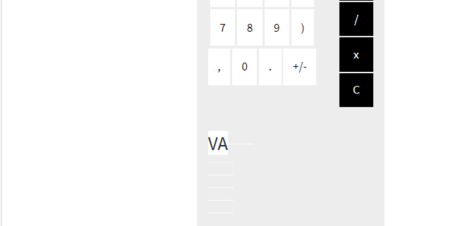
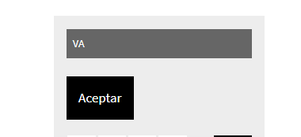
Salidas | se elimina la información de la unidad de medida
Prioridad | Media
validación | no debe dejar repetir el nombre del indicador

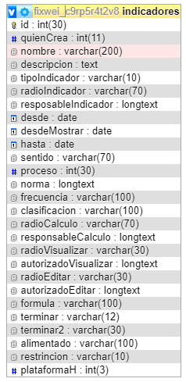
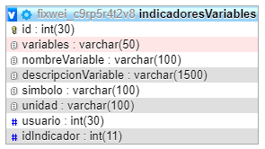


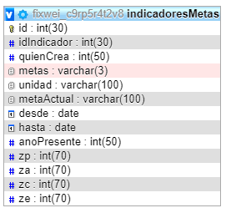

visualizamos toda la información del indicador si tenemos el permiso que fue asignado desde la creación del indicador
el estado del indicador nos muestra si la creación está incompleta o ya está finalizada
estas son las tablas que se consumen al crear el indicador

Dependiendo los campos quién crea, revisa y aprueba si es cargo ó usuario se almacena por json para tener mayor campo de almacenamiento de los diferentes usuarios o cargos
es actualizar toda la información que se agregó en la creación del indicador, si tenemos permisos que fueron asignados desde la creación del indicador

 |  |  |  | Nombre | Eliminar
 |  |  |  | Descripción | eliminamos todos los registros del indicador
 |  |  |  | Campos de entrada | id->campo único-campo hidden*

 |  |  |  | Tabla en la que se elimina | indicadores,indicadoresVariables,indicadoresMetas,indicadoresGestionar
 |  |  |  | Precondiciones | debe existir datos en las tablas realacionadas
 |  |  |  | Salidas | se elimina todos los registros que estén asociados al id del indicador
 |  |  |  | Prioridad | Media
 |  |  |  | validación | el sistema preguntará si está seguro de realizar la eliminación, en caso de no haber seleccionado ningún archivo ó carpeta, el sistema arroja una alerta

Nombre | Gestionar
Descripción | si nos dan permisos en la creación del indicador, podemos gestionar el indicador
Campos de entrada | dar clic en botón gestionar si tenemos el permiso que fue asignado desde la creación del indicador
este es el campo donde se podra visualizar la formula que fue asignada y sera aplicada al indicador
esta es la meta que se creo en la tercera vista de la creación de un indicador donde manejamos el indicador de metas, en el campo meta actual
es la unidad de medida que se creo en agregar unidad de medida antes de crear un indicador

Tabla en la que se guarda | indicadoresGestionar
Precondiciones | se debío haber creado el indicador con las medidas solicitadas del usuario para validar las metas y meses donde se aplica la fórmula

Salidas | se visualiza información por meses y gráficas al final de la página
Prioridad | Media

aca aplicamos la fórmula creada en la creación del indicador, que fue asignada en la segunda vista en el campo fórmula
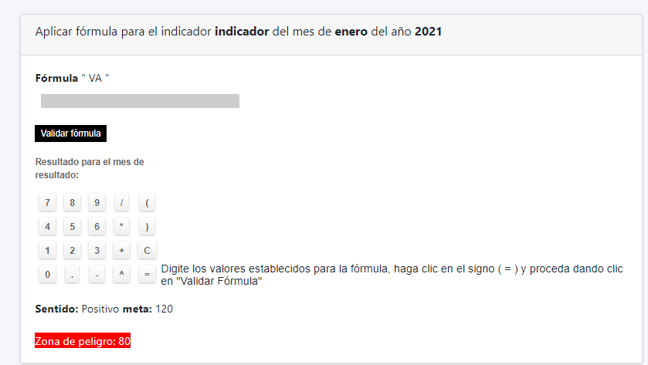

visualizamos en que mes entramos para aplicar la fórmula

nos muestra los meses según el criterio de rango a medir, desde* ---- hasta* esto se crea desde la creación de un indicador
esta es la fórmula que se asignó desde la creación del indicador en la segunda hoja donde asignamos la fórmula
digitamos los números que reemplazarán los símbolos y los visualizamos en el campo gris
Adición de campo que almacena los datos numericos en reemplazo de las variables de la formula

podemos subir comentarios para el indicador y podemos visualizarlos en la misma columna donde dice análisis

podemos subir un documento y descargarlo para visualizar la información, se valida que el documento esté en buen estado
El campo que se adiciono a la tabla corresponde al de datosFormula el cual tendra el contendio de la informacion de la formula que se apllico

una simple explicación que se debe hacer para aplicar la fórmula despues de haber reemplazado los símbolos por los números

después de haber aplicado la fórmula, tanto en la vista donde nos muestra los meses como en esta parte nos informará si el resultado está en alguna de las zonas que fueron establecidas en la tercera vista de la creación del indicador

Actas
Regresar
Vista desde un usuario
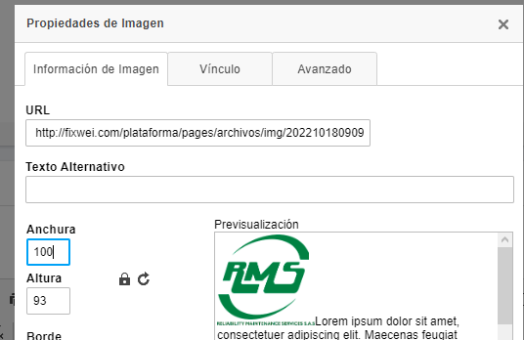

En el desarrollo del acta al momento de crear el documento y agregar una img, podemos observar que aprece un botón llamado "Copiar URL", con este botón podemos copiar la url que nos arroja el sistema para incluirlo en la img del desarrollo del acta
es el mismo procedimiento de crear el acta a diferencia que se sube un documento al sistema y se almacena la ruta en la misma tabla y un archivo directamente al servidor
Nombre | Crear acta
Descripción | se crea un acta con compromisos para los responsables de una tarea
Campos de entrada | nombre* quién elabora* convocados exter proceso* el acta necesita de aprobación* ubicación* acta abierta a todo público* fecha y hora de inicio* convocados* quién cita* asistentes*

Tabla en la que se guarda | actas
Precondiciones | debe existir, proceso,cargos,usuarios, el encabezado del acta dentro del textarea grande

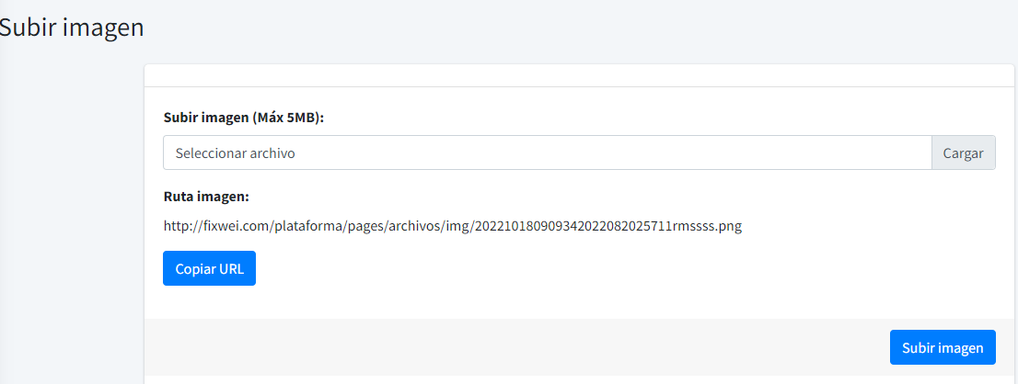
Salidas | si al agregar compromiso se respondi si, accede a otra vista para agregar compromisos
Prioridad | Media
validación | si el encabezado no está creado nos saldrá un aviso que debe crearlo

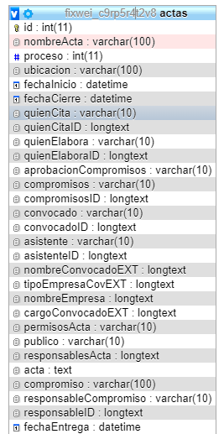
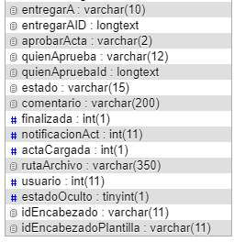
se consume estás tablas, cargos,usuarios,proceso
es el mismo procedimiento a diferencia que tenemos un paso primero que es seleccionar una plantilla la cuál se usará en el textarea de la creación de un acta

exportamos los registros visuales de la vista de actas en un archivo de excel

Dependiendo los campos quién crea, revisa y aprueba si es cargo ó usuario se almacena por json para tener mayor campo de almacenamiento de los diferentes usuarios o cargos

Vista desde el administrador

Nombre | Crear plantilla | Nombre | Crear encabezado
Descripción | se crean las plantillas que se van a usar en crear por plantilla | Descripción | se crea el encabezado que se va a visualizar en el textarea de plantilla
Campos de entrada | nombre plantilla* subir imagen textarea* | Campos de entrada | subir imagen nombre* textarea

Tabla en la que se guarda | actasPlantilla | Tabla en la que se guarda | encabezado
Precondiciones | ninguna | Precondiciones | ninguna

Salidas | se visualiza el nombre de la plantilla | Salidas | se visualiza el nombre de los encabezados creados
Prioridad | Media | Prioridad | Media
validación | no se debe repetir el nombre de la plantilla | validación | solo me permite seleccionar 1 solo encabezado y el resto se bloquean

Nombre | Editar plantilla | Nombre | Actualiza encabezado
Descripción | modificación de los datos de la plantilla creada previamente | Descripción | se modifica la información del encabezado creado
Campos de entrada | nombre plantilla* subir imagen* textarea* id->campo único-campo hidden* | Campos de entrada | subir imagen nombre* textarea id->campo únido- campo hidden*

Tabla en la que se guarda | actasPlantilla | Tabla en la que se guarda | encabezado
Precondiciones | debe existir registro para la actualización | Precondiciones | debe existir el registro

Salidas | se actualiza la información de la plantilla | Salidas | se actualiza la información del encabezado
Prioridad | Media | Prioridad | Media

Nombre | Eliminar plantilla | Nombre | Eliminar encabezado
Descripción | eliminación de un registro | Descripción | se elimina la información
Campos de entrada | id->campo único-campo hidden* | Campos de entrada | id->campo únido- campo hidden*
Tabla en la que se guarda | actasPlantilla | Tabla en la que se guarda | encabezado
Precondiciones | debe existir el registro para su eliminación | Precondiciones | debe existir el registro

Salidas | se elimina el registro | Salidas | se elimina el encabezado creado
Prioridad | Media | Prioridad | Media
validación | el sistema pregunta si desea eliminar el registro, pero si este está en uso no me permite eliminar la plantilla | validación | el sistema pregunta si está seguro de eliminar el registro

Compras
Regresar
Inscripción de proveedores

exportamos todos los proveedores que están en proceso de inscripción
 | Nombre | Crear proveedor |  |  |  |  | Nombre | Agrear Grupos
 | Descripción | se registra un proveedor para su proceso de inscripción |  |  |  |  | Descripción | Se registra un grupo para saber a donde pertenece el proveedor
 | Campos de entrada | *Nit *Actividad económica *Dirección *Tipo de proveedor *Contacto *Criticidad *Frecuencia Act *Aprobación del Prov *Razón social *Grupo *Teléfono *Correo *Método de pago *Tiempo Eval *Móvil *Ciudad *Persoa N ó J |  |  |  |  | Campos de entrada | *Grupo *Descripción

 | Tabla en la que se guarda | proveedores |  |  |  |  | Tabla en la que se guarda | proveedoresGrupo
 | Precondiciones | Debe existir un grupo, una criticidad, tipo de proveedor y usuarios o cargos para realizar el registro |  |  |  |  | Precondiciones | Ninguna

 | Salidas | Al registrar el proveedor, se procede a subir la documentación |  |  |  |  | Salidas | Al registrar el grupo evidenciamos la información
 | Prioridad | Alta |  |  |  |  | Prioridad | Alta
 | validación | No se puede repetir un proveedor existente y todos los campos son obligatorios |  |  |  |  | validación | No se puede repetir el grupo

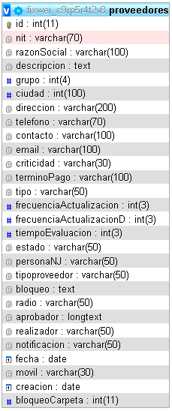

Este botón nos lleva a los proveedores aprobados

 |  |  |  |  |  |  | Nombre | Editar Grupo
 |  |  |  |  |  |  | Descripción | modificación de los datos del grupo creado previamente
 |  |  |  |  |  |  | Campos de entrada | *Grupo *Descripción id->campo único-campo hidden*

 |  |  |  |  |  |  | Tabla en la que se guarda | proveedoresGrupo
 |  |  |  |  |  |  | Precondiciones | debe existir registro para la actualización

 |  |  |  |  |  |  | Salidas | se actualiza la información del grupo
 |  |  |  |  |  |  | Prioridad | Media

 |  |  |  |  |  |  | Nombre | Eliminar Grupo
 |  |  |  |  |  |  | Descripción | eliminación de un registro
 |  |  |  |  |  |  | Campos de entrada | id->campo único-campo hidden*
 |  |  |  |  |  |  | Tabla en la que se guarda | proveedoresGrupo
 |  |  |  |  |  |  | Precondiciones | debe existir el registro para su eliminación
Visualizamos toda la información del proveedor
 |  |  |  |  |  |  | Salidas | se elimina el registro
 |  |  |  |  |  |  | Prioridad | Media
 |  |  |  |  |  |  | validación | el sistema pregunta si desea eliminar el registro

 | Nombre | Editar Proveedor
 | Descripción | modificación de los datos del proveedor creado previamente
 | Campos de entrada | *Nit *Actividad económica *Dirección *Tipo de proveedor *Contacto *Criticidad *Frecuencia Act *Aprobación del Prov *Razón social *Grupo *Teléfono *id->campo único- *Correo *Método de pago *Tiempo Eval campo hidden *Móvil *Ciudad *Persoa N ó J |  |  |  |  | Nombre | Agrear Tipo de proveedor
 |  |  |  |  |  |  | Descripción | Se registra un tipo de proveedor para el proveedor
 |  |  |  |  |  |  | Campos de entrada | *Tipo de proveedor *Descripción

 | Tabla en la que se guarda | proveedores
 | Precondiciones | debe existir registro para la actualización
 |  |  |  |  |  |  | Tabla en la que se guarda | proveedoresTipo
 | Salidas | se actualiza la información del proveedor |  |  |  |  | Precondiciones | Ninguna
 | Prioridad | Media
 |  |  |  |  |  |  | Salidas | Al registrar el tipo de proveedor evidenciamos la información
 |  |  |  |  |  |  | Prioridad | Alta
 |  |  |  |  |  |  | validación | No se puede repetir el tipo de proveedor

 | Nombre | Eliminar Proveedor
 | Descripción | eliminación de un registro
 | Campos de entrada | id->campo único-campo hidden*
 | Tabla en la que se guarda | proveedores
 | Precondiciones | debe existir el registro para su eliminación, se elimina los documentos cargados y comentarios de la trazabilidad del proveedor

 | Salidas | se elimina el registro
 | Prioridad | Media |  |  |  |  | Nombre | Editar tipo de proveedor
 | validación | el sistema pregunta si desea eliminar el registro |  |  |  |  | Descripción | modificación de los datos del tipo de proveedor creado previamente
 |  |  |  |  |  |  | Campos de entrada | *Tipo de proveedor *Descripción id->campo único-campo hidden*

Dentro del botón de documentos, se crea una carpeta principal la que contiene todos los documentos, esta carpeta se crea cada vez que caduque el proveedor
 |  |  |  |  |  |  | Tabla en la que se guarda | proveedoresTipo
 |  |  |  |  |  |  | Precondiciones | debe existir registro para la actualización

 |  |  |  |  |  |  | Salidas | se actualiza la información del tipo de proveedor
 |  |  |  |  |  |  | Prioridad | Media

 |  |  |  |  |  |  | Nombre | Eliminar Grupo
 |  |  |  |  |  |  | Descripción | eliminación de un registro
 |  |  |  |  |  |  | Campos de entrada | id->campo único-campo hidden*
 |  |  |  |  |  |  | Tabla en la que se guarda | proveedoresTipo
 |  |  |  |  |  |  | Precondiciones | debe existir el registro para su eliminación
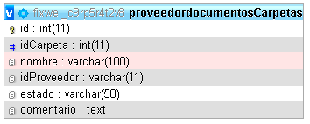
 |  |  |  |  |  |  | Salidas | se elimina el registro
 |  |  |  |  |  |  | Prioridad | Media
 |  |  |  |  |  |  | validación | el sistema pregunta si desea eliminar el registro

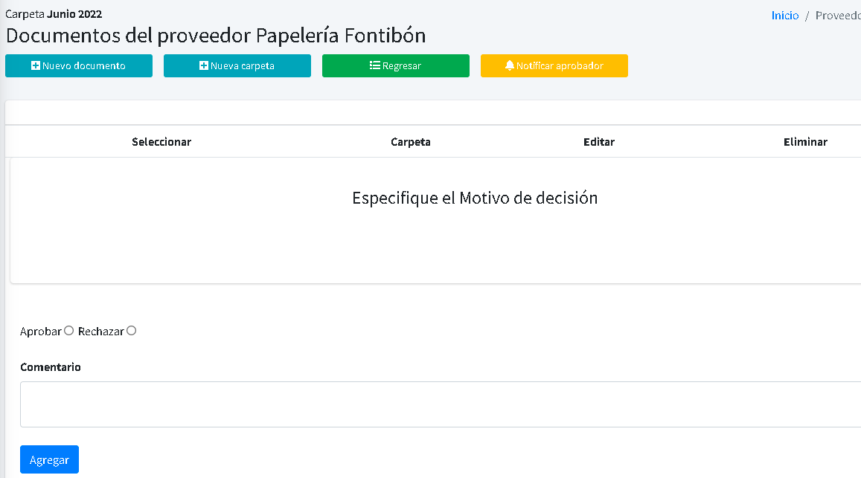
 |  |  |  |  |  |  | Nombre | Agrear Criticidad
 |  |  |  |  |  |  | Descripción | Se registra la criticidad del proveedor
 |  |  |  |  |  |  | Campos de entrada | *Criticidad *Descripción
Después de cargar los documentos, se le notifica por correo y plataforma al aprobador

 |  |  |  |  |  |  | Tabla en la que se guarda | proveedoresCriticidad
 |  |  |  |  |  |  | Precondiciones | Ninguna
Manejamos el mismo proceso CRUD, donde agregamos un archivo o carpeta, podremos modificar dicho registro o eliminarlo en su caso también podemos descargar los documentos subidos
Podremos subir archivos o carpetas
 |  |  |  |  |  |  | Salidas | Al registrar la criticidad evidenciamos la información
 |  |  |  |  |  |  | Prioridad | Alta
 |  |  |  |  |  |  | validación | No se puede repetir la criticidad

Aprobamos o rechazamos los documentos cargados previamente, junto con un comentario para hacer seguimiento al proveedor o su motivo de aprobación rechazo.

 |  |  |  |  |  |  | Nombre | Editar Criticidad
 |  |  |  |  |  |  | Descripción | modificación de los datos de la criticidad creado previamente
 |  |  |  |  |  |  | Campos de entrada | *Criticidad *Descripción id->campo único-campo hidden*
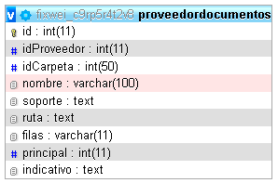

 |  |  |  |  |  |  | Tabla en la que se guarda | proveedoresCriticidad
 |  |  |  |  |  |  | Precondiciones | debe existir registro para la actualización

 |  |  |  |  |  |  | Salidas | se actualiza la información de la criticidad
 |  |  |  |  |  |  | Prioridad | Media

 |  |  |  |  |  |  | Nombre | Eliminar Criticidad
 |  |  |  |  |  |  | Descripción | eliminación de un registro
 |  |  |  |  |  |  | Campos de entrada | id->campo único-campo hidden*
 |  |  |  |  |  |  | Tabla en la que se guarda | proveedoresCriticidad
 |  |  |  |  |  |  | Precondiciones | debe existir el registro para su eliminación

Inscripción de proveedores
 |  |  |  |  |  |  | Salidas | se elimina el registro
 |  |  |  |  |  |  | Prioridad | Media
 |  |  |  |  |  |  | validación | el sistema pregunta si desea eliminar el registro

Nombre | Editar Proveedor
Descripción | modificación de los datos del proveedor creado previamente
Campos de entrada | *Nit *Actividad económica *Dirección *Tipo de proveedor *Contacto *Criticidad *Frecuencia Act *Aprobación del Prov *Razón social *Grupo *Teléfono *id->campo único- *Correo *Método de pago *Tiempo Eval campo hidden *Móvil *Ciudad *Persoa N ó J
Desde este botón, bloqueamos el proveedor por algún motivo especifico, en cuál se puede realizar un comentario antes de su bloqueo.

Tabla en la que se guarda | proveedores
Precondiciones | debe existir registro para la actualización

Salidas | se actualiza la información del proveedor
Prioridad | Media

Se realiza la importación de proveedores de manera masiva con ayuda de un documento que trae los tipo de proveedor, la criticidad, el grupo y el código de la ciudad
Nombre | Eliminar Proveedor
Descripción | eliminación de un registro
Campos de entrada | id->campo único-campo hidden*
Tabla en la que se guarda | proveedores
Precondiciones | debe existir el registro para su eliminación, se elimina los documentos cargados y comentarios de la trazabilidad del proveedor

Salidas | se elimina el registro
Prioridad | Media
validación | el sistema pregunta si desea eliminar el registro

Exportamos todos los proveedores activos
Registramos los productos
Observamos los proveedores bloqueados
Realizamos un registro con todos los documentos aprobados

Descargamos todos los productos almacenados
Descargamos la plantilla con datos como herramienta de ayuda para realizar la importación de los productos

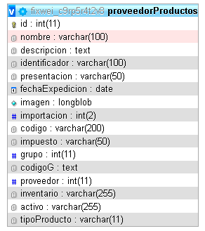

Nombre | Crear productos |  |  |  | Nombre | Crear grupo |  |  |  |  | Nombre | Crear tipo de impuesto
Descripción | se registra un producto para su proceso de compra |  |  |  | Descripción | se registra un producto para su proceso de compra |  |  |  |  | Descripción | se registra un tipo de impuesto para el registro de productos
Campos de entrada | *tipo (Bien o servicio) *Código *Inventario *Nombre *Identificador *Activo *Archivo *Impuesto *Unidad de Medida *Descripción *Unidad de empaque *Grupo y subgrupo *Proveedor sugerido |  |  |  | Campos de entrada | *Grupo *Subgrupo *Descripción |  |  |  |  | Campos de entrada | *Tipo *Impuesto *Descripción

Tabla en la que se guarda | proveedorProductos |  |  |  | Tabla en la que se guarda | proveedoresProductoGrupo |  |  |  |  | Tabla en la que se guarda | proveedoresTipoImpuesto
Precondiciones | Debe existir, unidad de medida, unidad de empaque, grupo y subgrupo, impuesto, proveedor sugerido |  |  |  | Precondiciones | Debe existir un subgrupo creado con anterioridad |  |  |  |  | Precondiciones | ninguno

Salidas | Al registrar el producto visualizamos sus datos |  |  |  | Salidas | Al registrar el grupo visualizamos sus datos |  |  |  |  | Salidas | Al registrar el tipo de impuesto visualizamos sus datos
Prioridad | Alta |  |  |  | Prioridad | Alta |  |  |  |  | Prioridad | Alta
validación | No se puede repetir un producto existente y todos los campos son obligatorios |  |  |  | validación | No puede existir otro grupo |  |  |  |  | validación | No puedes existir otro impuesto

 |  |  |  |  | Nombre | Editar Grupo |  |  |  |  | Nombre | Editar Tipo de impuesto
Nombre | Editar Producto |  |  |  | Descripción | modificación de los datos del grupo creado previamente |  |  |  |  | Descripción | modificación de los datos del tipo de impuesto creado previamente
Descripción | modificación de los datos del producto creado previamente |  |  |  | Campos de entrada | *Grupo *Subgrupo *Descripción * id-> tipo oculto -> Hidden |  |  |  |  | Campos de entrada | *Grupo *Subgrupo *Descripción * id-> tipo oculto -> Hidden
Campos de entrada | *tipo (Bien o servicio) *Código *Inventario *Nombre *Identificador *Activo *Archivo *Impuesto *Unidad de Medida *Descripción *Unidad de empaque * id-> tipo oculto -> Hidden *Grupo y subgrupo *Proveedor sugerido

 |  |  |  |  | Tabla en la que se guarda | proveedoresProductoGrupo |  |  |  |  | Tabla en la que se guarda | proveedoresTipoImpuesto
Tabla en la que se guarda | proveedorProductos |  |  |  | Precondiciones | debe existir registro para la actualización |  |  |  |  | Precondiciones | debe existir registro para la actualización
Precondiciones | debe existir registro para la actualización
 |  |  |  |  | Salidas | se actualiza la información del producto |  |  |  |  | Salidas | se actualiza la información del producto
Salidas | se actualiza la información del producto |  |  |  | Prioridad | Media |  |  |  |  | Prioridad | Media
Prioridad | Media

 |  |  |  |  | Nombre | Eliminar Grupo |  |  |  |  | Nombre | Eliminar tipo de impuesto
Nombre | Eliminar Producto |  |  |  | Descripción | eliminación de un registro |  |  |  |  | Descripción | eliminación de un registro
Descripción | eliminación de un registro |  |  |  | Campos de entrada | id->campo único-campo hidden* |  |  |  |  | Campos de entrada | id->campo único-campo hidden*
Campos de entrada | id->campo único-campo hidden* |  |  |  | Tabla en la que se guarda | proveedoresProductoGrupo |  |  |  |  | Tabla en la que se guarda | proveedoresTipoImpuesto
Tabla en la que se guarda | proveedorProductos |  |  |  | Precondiciones | debe existir el registro para su eliminación |  |  |  |  | Precondiciones | debe existir el registro para su eliminación
Precondiciones | debe existir el registro para su eliminación
 |  |  |  |  | Salidas | se elimina el registro |  |  |  |  | Salidas | se elimina el registro
Salidas | se elimina el registro |  |  |  | Prioridad | Media |  |  |  |  | Prioridad | Media
Prioridad | Media |  |  |  | validación | el sistema pregunta si desea eliminar el registro |  |  |  |  | validación | el sistema pregunta si desea eliminar el registro
validación | el sistema pregunta si desea eliminar el registro

Solicitud de compra

Nombre | Crear solicitud de compra |  | Nombre | Crear Tipo de gasto |  |  |  |  | Nombre | Crear tipo de solicitud
Descripción | se registra una solicitud de compra para su gestión |  | Descripción | se registra un tipo de gasto para su gestión |  |  |  |  | Descripción | Se registra un tipo de solicitud para su gestión
Campos de entrada | *Fecha *Centro de trabajo para entrega *Tiempo de entr *Dirección y contacto de entrega *Área o proceso *Tipo solicitud *Necesidad(Bienes, servicios, ambos) *Tipo de gasto *Observaciones *Centro de costos *Contrato |  | Campos de entrada | *tipo de gasto |  |  |  |  | Campos de entrada | *Tipo de solicitud

Tabla en la que se guarda | solicitudCompra |  | Tabla en la que se guarda | solicitudCompraTipo |  |  |  |  | Tabla en la que se guarda | solicitudCompraSolicitud
Precondiciones | Debe existir el tipo de gasto y el tipo de solicitud |  | Precondiciones | ninguna |  |  |  |  | Precondiciones | Debe existir el tipo de gasto y el tipo de solicitud

Salidas | Al registrar la solicitud nos envia a seleccionar los productos y subir documentos |  | Salidas | Al registrar el dato se visualiza la información |  |  |  |  | Salidas | Al registrar la solicitud nos envia a seleccionar los productos y subir documentos
Prioridad | Alta |  | Prioridad | Alta |  |  |  |  | Prioridad | Alta
validación | No se puede repetir un producto existente y todos los campos son obligatorios |  | validación | No se puede repetir el tipo de gasto |  |  |  |  | validación | No se puede repetir un producto existente y todos los campos son obligatorios

Nombre | Editar Solicitu de compra |  | Nombre | Editar Tipo de gasto |  |  |  |  | Nombre | Editar tipo de solicitud
Descripción | modificación de los datos del producto creado previamente |  | Descripción | modifica un tipo de gasto para su gestión |  |  |  |  | Descripción | modificación de un tipo de solicitud
Campos de entrada | *Fecha *Centro de trabajo para entrega *Tiempo de entr *Dirección y contacto de entrega *Área o proceso * id-> tipo oculto *Tipo solicitud *Necesidad(Bienes, servicios, ambos) -> Hidden *Tipo de gasto *Observaciones *Centro de costos *Contrato |  | Campos de entrada | *Tipo de gasto * id-> tipo oculto->hidden |  |  |  |  | Campos de entrada | *Tipo de solicitud *id->tipo oculto ->hidden

Tabla en la que se guarda | solicitudCompra |  | Tabla en la que se guarda | solicitudCompra |  |  |  |  | Tabla en la que se guarda | solicitudCompraSolicitud
Precondiciones | debe existir registro para la actualización |  | Precondiciones | debe existir registro para la actualización |  |  |  |  | Precondiciones | debe existir registro para la actualización

Salidas | se actualiza la información del producto |  | Salidas | se actualiza la información del tipo de gasto |  |  |  |  | Salidas | se actualiza la información del tipo de solicitud
Prioridad | Media |  | Prioridad | Media |  |  |  |  | Prioridad | Media

Nombre | Eliminar Solicitud de compra |  | Nombre | Eliminar Tipo de gasto |  |  |  |  | Nombre | Eliminar tipo de solicitud
Descripción | eliminación de un registro |  | Descripción | eliminación de un registro |  |  |  |  | Descripción | eliminación de un registro
Campos de entrada | id->campo único-campo hidden* |  | Campos de entrada | id->campo único-campo hidden* |  |  |  |  | Campos de entrada | id->campo único-campo hidden*
Tabla en la que se guarda | solicitudCompra |  | Tabla en la que se guarda | solicitudCompra |  |  |  |  | Tabla en la que se guarda | solicitudCompraSolicitud
Precondiciones | debe existir el registro para su eliminación |  | Precondiciones | debe existir el registro para su eliminación |  |  |  |  | Precondiciones | debe existir el registro para su eliminación

Salidas | se elimina el registro |  | Salidas | se elimina el registro |  |  |  |  | Salidas | se elimina el registro
Prioridad | Media |  | Prioridad | Media |  |  |  |  | Prioridad | Media
validación | el sistema pregunta si desea eliminar el registro |  | validación | el sistema pregunta si desea eliminar el registro |  |  |  |  | validación | el sistema pregunta si desea eliminar el registro

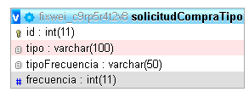
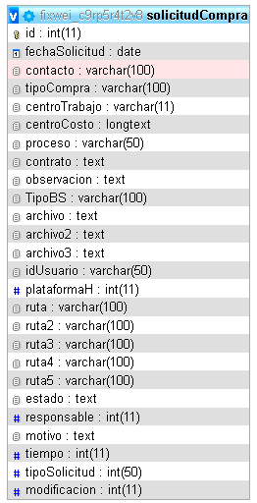

Visualizamos la solicitud

Subimos los documentos
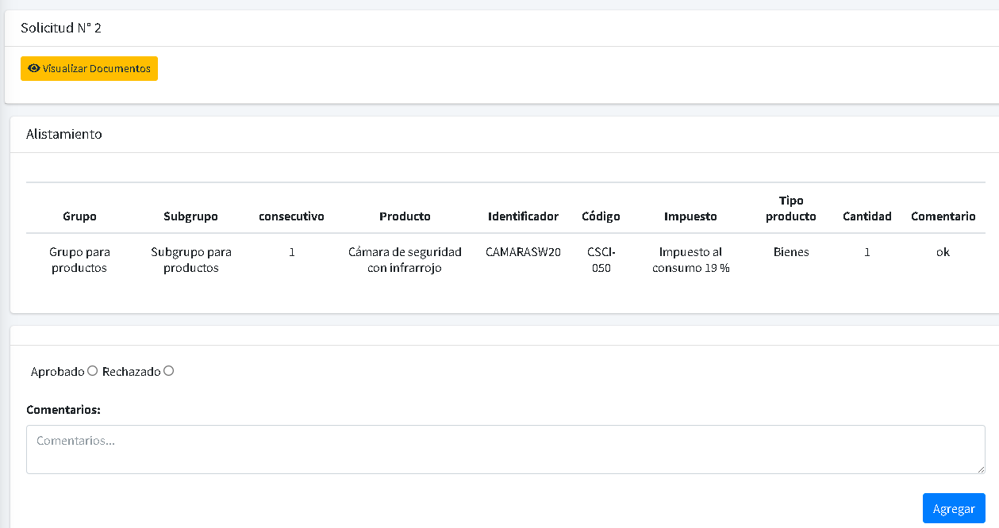

Visualizamos los documentos
Visualizamos los documentos

Hacemos una importación de productos por una plantilla

Alistamos los productos

Al entrar al botón de gestionar, se aprueba o se rechaza el alistamiento, se hace el respectivo comentario y en caso de ser el último aprobador, se habilita otra casilla donde se seleccionar el comprador

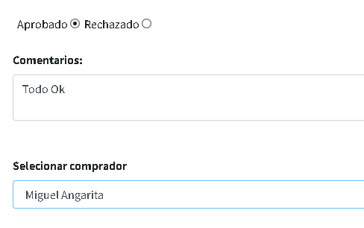

Visualizamos los productos alistados, ver los comentarios o retirar el alistamiento

Cerramos el alistamiento de productos

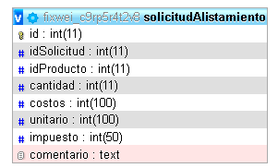
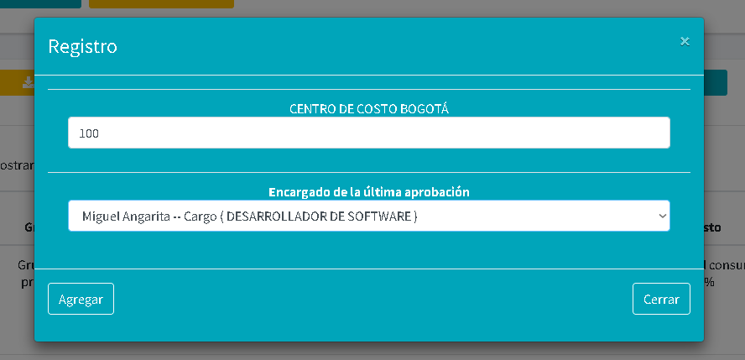

Orden de compra
Se genera orde de compra masiva donde se gestiona los productos y sale la orden de compra directamente al proveedor

Visualizamos las ordenes de compra que fueron ejecutadas
Exportamos las ordenes en proceso

Observamos todo el proceso de la solicitud de compra y la generación de la fa factura para su compra

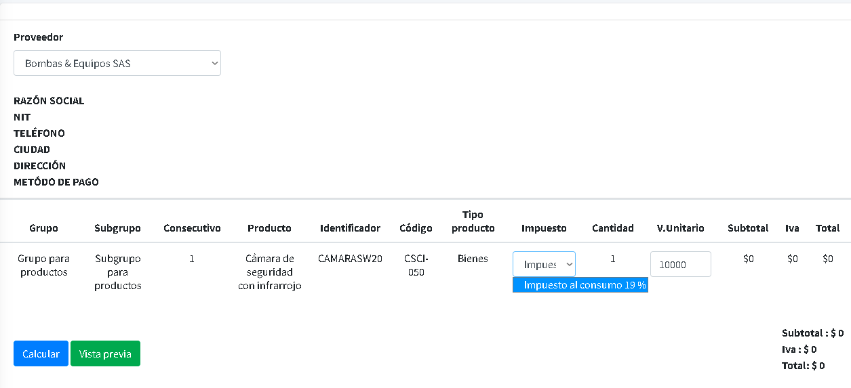
Después de dar al botón "Generar Orden de Compra, procedemos a ingresar los precios unitarios de los productos y podemos elegir el tipo de impuesto"
Visualizamos la información de la solicitud
Visualizamos los productos que fueron alistados
Visualizamos los documentos que fueron cargados
Generamos la factura de la orden de compra

Calculamos los precios para tener el subtotal y el total
Después de calcular, le damos en vista precia para enviar el correo al siguiente aprobador o caso contrario al proveedor

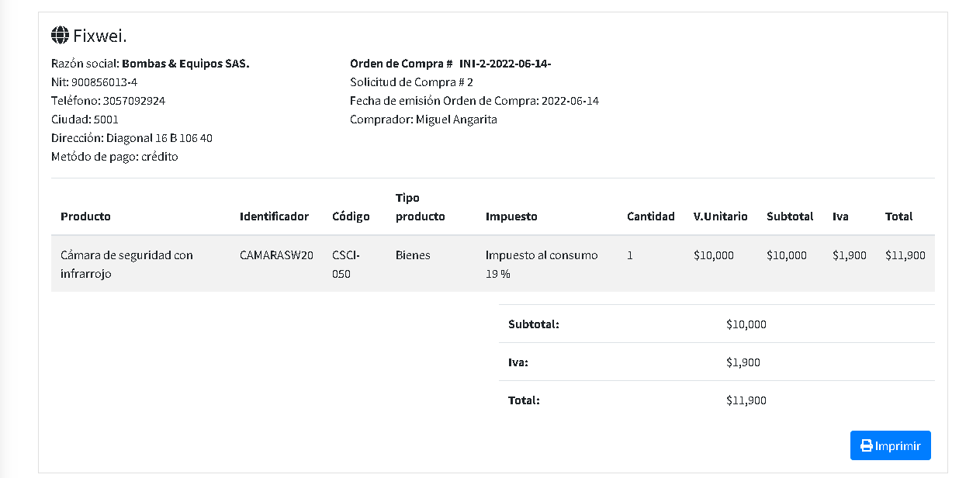
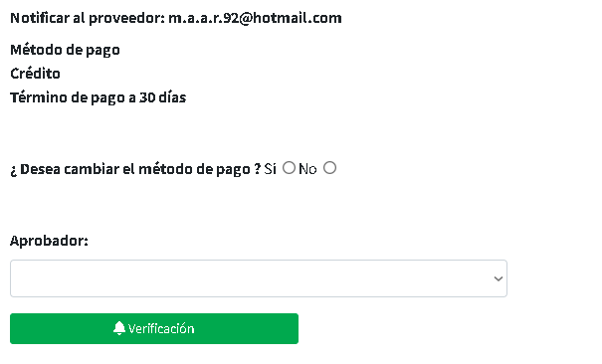

Desde acá podemos cambiar el método de pago y seleccoinar el aprobador de la factura, después de esete paso podemos enviar la factura al proveedor

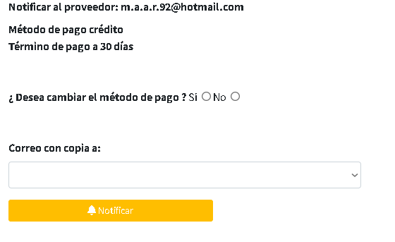

Entrada y salidas de la orden de compra

Visualizamos las ordenes que fueron entregadas

Si damos en el ver más podemos visualizar los productos y ver si está completo o no el pedido

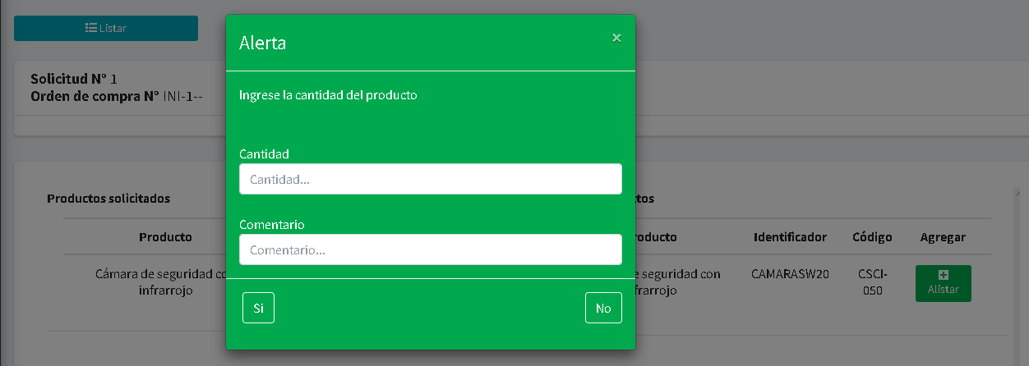
Acá confirmamos la cantidad de productos y comentarios que deseamos hacer

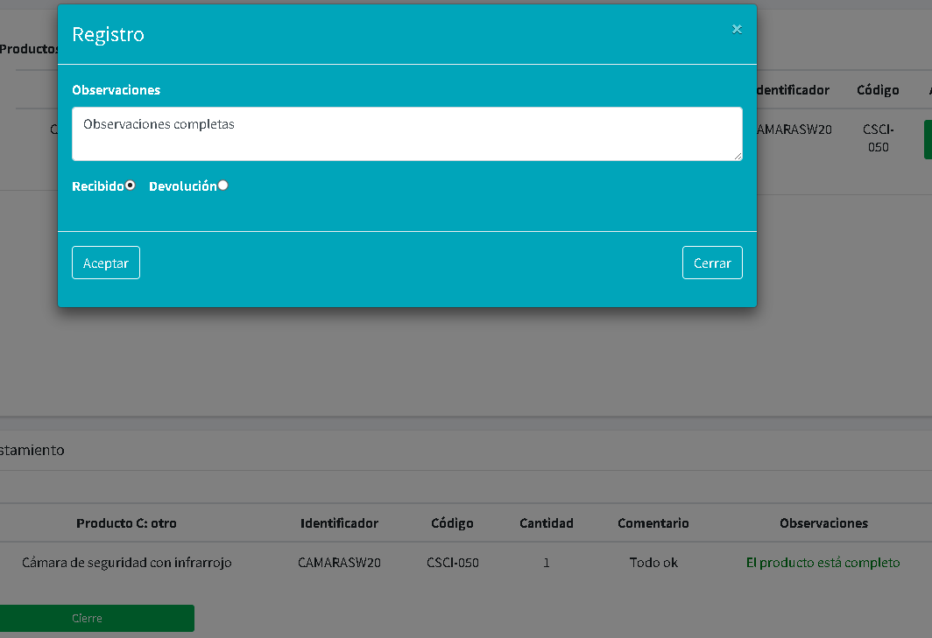

Acá realizamos lsa observaciones y procedems a recibir o hacer la devolución

Perfil
Regresar

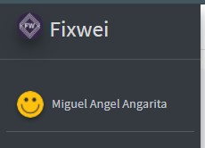
Accedemos al perfil desde el nombre del usuario que inicia la sesión






tenemos infoprmación básica que correspónde al usuario
 |  | Nombre | Crear una reunión ó tarea
 |  | Descripción | se crean reuniones o tareas asignada a los responsables
 |  | Campos de entrada | Fecha* personal* descripción* hora* temática* sitio*

 |  | Tabla en la que se guarda | agenda
 |  | Precondiciones | se debe crear primer los colores de la etiqueta del usuario para asignar una tarea o una reunión
la agenda podemos, crear una reunión, una tarea ó visualizar las reuniones y tareas programadas por el usuario
 |  | Salidas | se visualiza la información de la tarea o reunión con los datos requeridos
 |  | Prioridad | Media
 |  | validación | debe crear el color de la etiqueta o no dejará crear una reunión o tarea

Este era el orden antes de su modificación

Nombre | configuración
Descripción | se configura la contraseña del usuario, la foto y los colores de las etiquetas
Campos de entrada | contraseña* foto* colorres de la etiqueta* contraseña nueva* nombre de la etiqueta*

Tabla en la que se guarda | usuario,agendaEtiqueta
Precondiciones | debe existir el usuario para la modificación de los datos que se pueden modificar
visualizamos las tareas o reuniones programadas que tenemos pendiente en ejecutar, este campo es solamente informativo
visualizamos todas las activivades que registran en la configuración y la asignación de compromisos en la creación de las actas
Salidas | se visualiza la información del usuario
Prioridad | Media

las comunicaciones internas son datos que publica las personas que tiene permisos para visualizar, comentar o eliminar una públicidad, esto se configura desde los grupos de distribución que se encuentran en el módulo de configuración





Esta es la notificación que se visualiza desde el perfil en el costado izquierdo donde se realiza el flujo de aprobación en los campos de asignación de elaboración, revisión y aprobación.

clic para ver el proceso


Esta notificación son las solicitudes de visualización que se realiza al responsable del archivo o carpeta

clic para ver el proceso



Esta notificación son los responsables del indicador y del calculo que fueron asignados enla ceación del indicador, donde en la vista principal se puede observar desde el botón gestionar

clic para ver el proceso



Esta notificación son los responsables que se asignan en la aprobación del compromiso cuando se requiere, aprbación del acta cuando se requiere y la gestión del compromiso

clic para ver el proceso



Esta notificación son los responsables que se asignan en el proceso de compras, desde el registro de proveedores, prodcutos, impuestos, roles.
También se genera una orden de compra, donde depende de 3 a 4 aprobaciones antes de ser enviado a su proveedor

clic para ver el proceso

Seguridad base de datos
Regresar
Se implementa seguridad en backup sobre la información de la base de datos de fixwei y demás empresas, se abjunta códificación

///// función para el envio de datos en un archivo txt......
function exportarTablas($host, $usuario, $pasword, $nombreDeBaseDeDatos)
{
set_time_limit(3000);
$tablasARespaldar = [];
$mysqli = new mysqli($host, $usuario, $pasword, $nombreDeBaseDeDatos);
$mysqli->select_db($nombreDeBaseDeDatos);
$mysqli->query("SET NAMES 'utf8'");
$tablas = $mysqli->query('SHOW TABLES');
while ($fila = $tablas->fetch_row()) {
$tablasARespaldar[] = $fila[0];
}
$contenido = "SET SQL_MODE = \"NO_AUTO_VALUE_ON_ZERO\";\r\nSET time_zone = \"+00:00\";\r\n\r\n\r\n/*!40101 SET @OLD_CHARACTER_SET_CLIENT=@@CHARACTER_SET_CLIENT */;\r\n/*!40101 SET @OLD_CHARACTER_SET_RESULTS=@@CHARACTER_SET_RESULTS */;\r\n/*!40101 SET @OLD_COLLATION_CONNECTION=@@COLLATION_CONNECTION */;\r\n/*!40101 SET NAMES utf8 */;\r\n--\r\n-- Database: `" . $nombreDeBaseDeDatos . "`\r\n--\r\n\r\n\r\n";
foreach ($tablasARespaldar as $nombreDeLaTabla) {
if (empty($nombreDeLaTabla)) {
continue;
}
$datosQueContieneLaTabla = $mysqli->query('SELECT * FROM `' . $nombreDeLaTabla . '`');
$cantidadDeCampos = $datosQueContieneLaTabla->field_count;
$cantidadDeFilas = $mysqli->affected_rows;
$esquemaDeTabla = $mysqli->query('SHOW CREATE TABLE ' . $nombreDeLaTabla);
$filaDeTabla = $esquemaDeTabla->fetch_row();
$contenido .= "\n\n" . $filaDeTabla[1] . ";\n\n";
for ($i = 0, $contador = 0; $i < $cantidadDeCampos; $i++, $contador = 0) {
while ($fila = $datosQueContieneLaTabla->fetch_row()) {
//La primera y cada 100 veces
if ($contador % 100 == 0 || $contador == 0) {
$contenido .= "\nINSERT INTO " . $nombreDeLaTabla . " VALUES";
}
$contenido .= "\n(";
for ($j = 0; $j < $cantidadDeCampos; $j++) {
$fila[$j] = str_replace("\n", "\\n", addslashes($fila[$j]));
if (isset($fila[$j])) {
$contenido .= '"' . $fila[$j] . '"';
} else {
$contenido .= '""';
}
if ($j < ($cantidadDeCampos - 1)) {
$contenido .= ',';
}
}
$contenido .= ")";
# Cada 100...
if ((($contador + 1) % 100 == 0 && $contador != 0) || $contador + 1 == $cantidadDeFilas) {
$contenido .= ";";
} else {
$contenido .= ",";
}
$contador = $contador + 1;
}
}
$contenido .= "\n\n\n";
}
$contenido .= "\r\n\r\n/*!40101 SET CHARACTER_SET_CLIENT=@OLD_CHARACTER_SET_CLIENT */;\r\n/*!40101 SET CHARACTER_SET_RESULTS=@OLD_CHARACTER_SET_RESULTS */;\r\n/*!40101 SET COLLATION_CONNECTION=@OLD_COLLATION_CONNECTION */;";
# Se guardará dependiendo del directorio, en una carpeta llamada respaldos
$carpeta = __DIR__ . "/respaldos";
if (!file_exists($carpeta)) {
mkdir($carpeta);
}
# Calcular un ID único
$id = uniqid();
# También la fecha
$fecha = date("Y-m-d");
# Crear un archivo que tendrá un nombre como respaldo_2018-10-22_asd123.sql
$nombreDelArchivo = sprintf('%s/respaldo_%s.sql', $carpeta, $fecha ); //$nombreDelArchivo = sprintf('%s/respaldo_%s_%s.sql', $carpeta, $fecha, $id);
#Escribir todo el contenido. Si todo va bien, file_put_contents NO devuelve FALSE
return file_put_contents($nombreDelArchivo, $contenido) !== false;
}
//// función para conectar la base de datos para el respaldo de información
exportarTablas("localhost", "root", "pass", "bd");

